Graphique 1
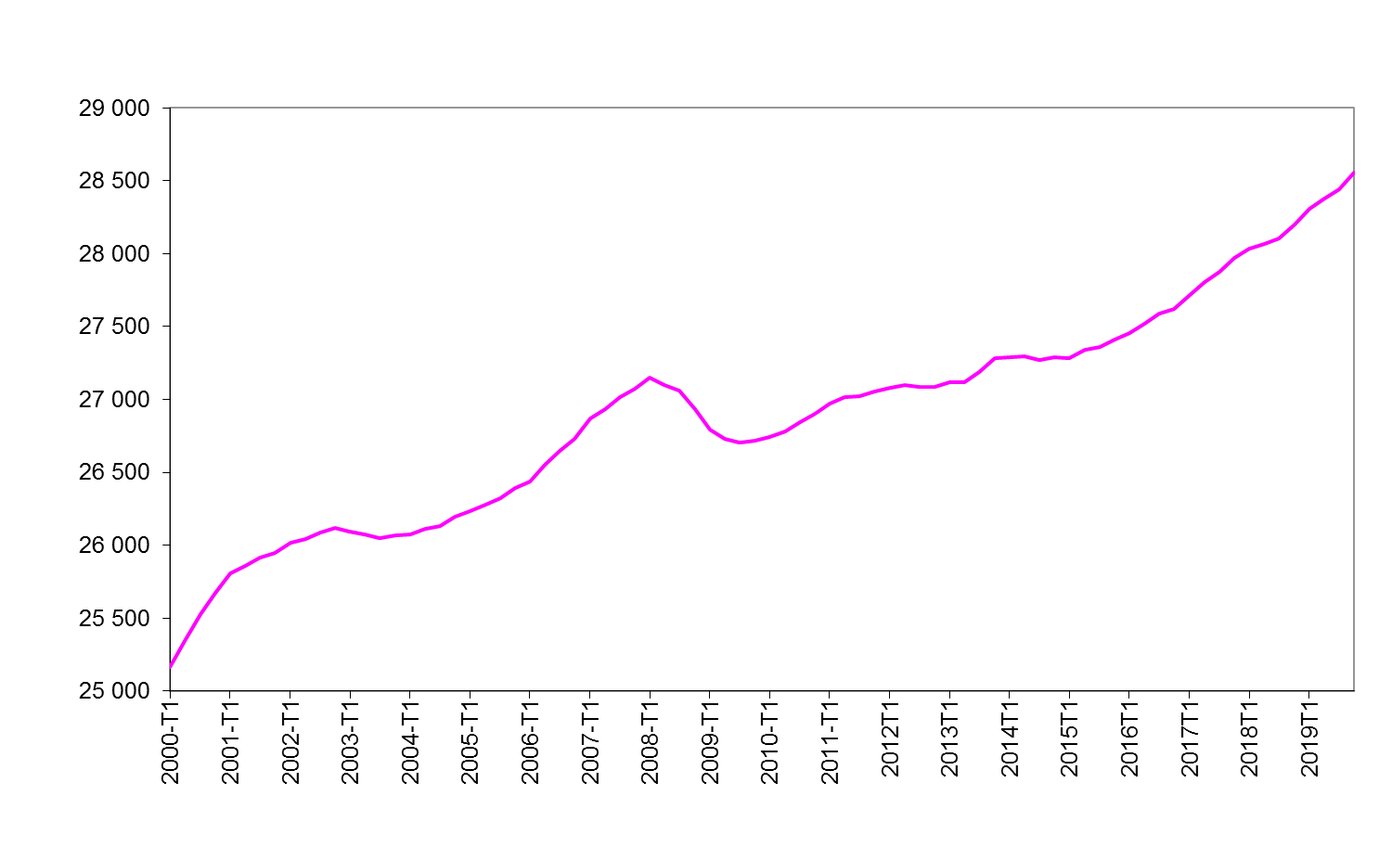
Graphique 1 - Emploi total de 2000 à 2019
Données CVS en fin de trimestre, en milliers

2000T1 | 25,165
2000T2 | 25,352
2000T3 | 25,525
2000T4 | 25,675
2001T1 | 25,805
2001T2 | 25,857
2001T3 | 25,913
2001T4 | 25,947
2002T1 | 26,020
2002T2 | 26,045
2002T3 | 26,087
2002T4 | 26,116
2003T1 | 26,094
2003T2 | 26,072
2003T3 | 26,049
2003T4 | 26,070
2004T1 | 26,074
2004T2 | 26,111
2004T3 | 26,133
2004T4 | 26,193
2005T1 | 26,235
2005T2 | 26,278
2005T3 | 26,323
2005T4 | 26,393
2006T1 | 26,434
2006T2 | 26,553
2006T3 | 26,644
2006T4 | 26,728
2007T1 | 26,871
2007T2 | 26,932
2007T3 | 27,017
2007T4 | 27,073
2008T1 | 27,152
2008T2 | 27,096
2008T3 | 27,061
2008T4 | 26,933
2009T1 | 26,792
2009T2 | 26,728
2009T3 | 26,702
2009T4 | 26,720
2010T1 | 26,742
2010T2 | 26,779
2010T3 | 26,842
2010T4 | 26,902
2011T1 | 26,969
2011T2 | 27,014
2011T3 | 27,020
2011T4 | 27,052
2012T1 | 27,082
2012T2 | 27,099
2012T3 | 27,089
2012T4 | 27,087
2013T1 | 27,116
2013T2 | 27,117
2013T3 | 27,186
2013T4 | 27,282
2014T1 | 27,291
2014T2 | 27,296
2014T3 | 27,269
2014T4 | 27,291
2015T1 | 27,280
2015T2 | 27,340
2015T3 | 27,362
2015T4 | 27,411
2016T1 | 27,455
2016T2 | 27,520
2016T3 | 27,591
2016T4 | 27,618
2017T1 | 27,719
2017T2 | 27,806
2017T3 | 27,873
2017T4 | 27,968
2018T1 | 28,032
2018T2 | 28,063
2018T3 | 28,107
2018T4 | 28,197
2019T1 | 28,306
2019T2 | 28,379
2019T3 | 28,442
2019T4 | 28,556

Champ : personnes en emploi en France hors Mayotte (emploi au lieu de travail).
Source : Insee, estimations d’emploi ; en 2019, prévision d’emploi pour les non-salariés.

Graphique 2
Graphique 2 - Nombre d'intérimaires en fin de trimestre
Données CVS en fin de trimestre, en milliers

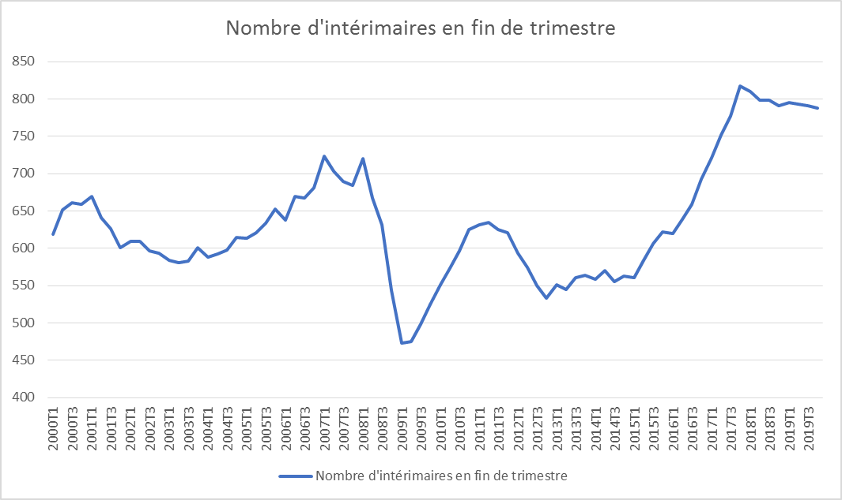
2000T1 | 619
2000T2 | 652
2000T3 | 661
2000T4 | 659
2001T1 | 669
2001T2 | 641
2001T3 | 626
2001T4 | 601
2002T1 | 609
2002T2 | 609
2002T3 | 597
2002T4 | 594
2003T1 | 584
2003T2 | 581
2003T3 | 583
2003T4 | 601
2004T1 | 588
2004T2 | 592
2004T3 | 598
2004T4 | 615
2005T1 | 613
2005T2 | 621
2005T3 | 633
2005T4 | 653
2006T1 | 638
2006T2 | 670
2006T3 | 667
2006T4 | 681
2007T1 | 723
2007T2 | 703
2007T3 | 689
2007T4 | 684
2008T1 | 721
2008T2 | 667
2008T3 | 631
2008T4 | 544
2009T1 | 473
2009T2 | 475
2009T3 | 499
2009T4 | 525
2010T1 | 551
2010T2 | 573
2010T3 | 597
2010T4 | 625
2011T1 | 632
2011T2 | 635
2011T3 | 626
2011T4 | 621
2012T1 | 594
2012T2 | 575
2012T3 | 550
2012T4 | 534
2013T1 | 551
2013T2 | 545
2013T3 | 561
2013T4 | 564
2014T1 | 558
2014T2 | 570
2014T3 | 556
2014T4 | 563
2015T1 | 561
2015T2 | 584
2015T3 | 606
2015T4 | 623
2016T1 | 620
2016T2 | 639
2016T3 | 659
2016T4 | 692
2017T1 | 721
2017T2 | 752
2017T3 | 777
2017T4 | 817
2018T1 | 810
2018T2 | 799
2018T3 | 799
2018T4 | 791
2019T1 | 796
2019T2 | 793
2019T3 | 791
2019T4 | 788

Champ : personnes en emploi en France (hors Mayotte) (emploi au lieu de travail).
Source : Dares, déclarations sociales nominatives et fichiers de Pôle emploi des déclarations mensuelles des agences d’intérim.

Graphique 3
Graphique 3 - Évolution de la productivité apparente par tête dans les secteurs marchands non agricoles suite aux crises de 1992-1993 et 2008-2009 et à la phase de ralentissement de 2001-2002
Indices annuels calculés comme les moyenne d’indices trimestriels, base 100 aux 1ers trimestres 1992, 2001 et 2008, données CVS

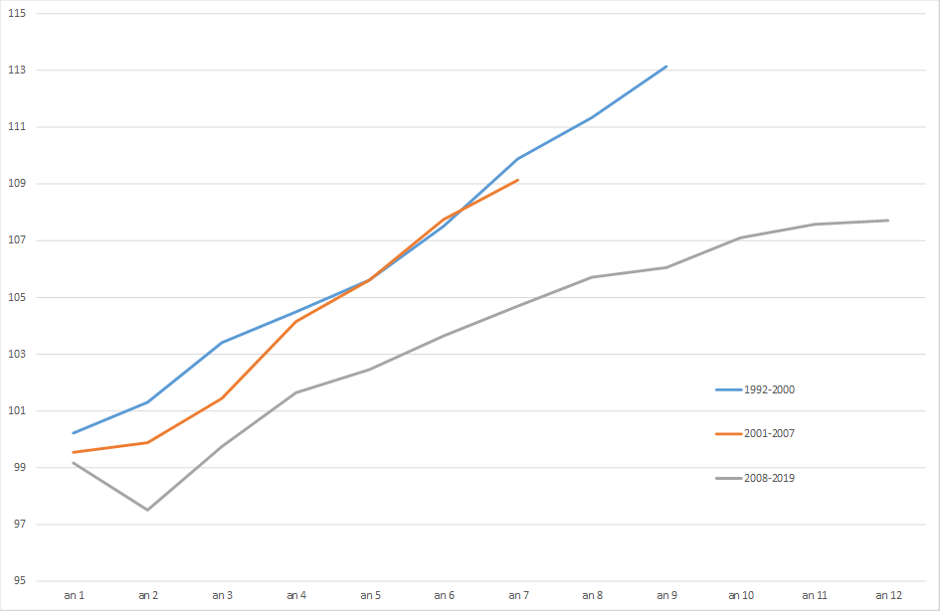
 | 1992-2000 | 2001-2007 | 2008-2018
an 1 | 100.1 | 99.5 | 99.2
an 2 | 101.3 | 99.8 | 97.5
an 3 | 103.3 | 101.4 | 99.7
an 4 | 104.5 | 104.1 | 101.6
an 5 | 105.5 | 105.6 | 102.5
an 6 | 107.5 | 107.7 | 103.7
an 7 | 109.8 | 109.1 | 104.7
an 8 | 111.3 |  | 105.7
an 9 | 113.1 |  | 106.0
an 10 |  |  | 107.2
an 11 |  |  | 107.7
an 12 |  |  | 108.1

Concept : productivité par tête = valeur ajoutée à prix constant / nombre de personnes en emploi.
Lecture : la productivité par tête a baissé de 2,5 % en moyenne en 2009 par rapport à 2008.
Champ : secteurs marchands non agricoles, France hors Mayotte, emploi au lieu de travail.
Source : Insee, comptes nationaux trimestriels, Estimations d’emploi.

Graphique 4
Graphique 4 - Évolution des effectifs en emploi aidé depuis 1990*
Données CVS en fin d’année, en milliers

 | Dec-90 | Dec-91 | Dec-92 | Dec-93 | Dec-94 | Dec-95 | Dec-96 | Dec-97 | Dec-98 | Dec-99 | Dec-00 | Dec-01 | Dec-02 | Dec-03 | Dec-04 | Dec-05 | Dec-06 | Dec-07 | Dec-08 | Dec-09 | Dec-10 | Dec-11 | Dec-12 | Dec-13 | Dec-14 | Dec-15 | Dec-16 | Dec-17 | Dec-18 | Dec-19
Contrat aidé | 259 | 349 | 463 | 527 | 649 | 758 | 876 | 865 | 881 | 875 | 821 | 736 | 684 | 580 | 509 | 527 | 516 | 404 | 315 | 394 | 428 | 367 | 309 | 401 | 463 | 517 | 486 | 363 | 247 | 199
Contrat en alternance | 441 | 419 | 395 | 394 | 443 | 455 | 458 | 493 | 528 | 542 | 574 | 578 | 559 | 539 | 538 | 514 | 545 | 593 | 599 | 568 | 563 | 597 | 608 | 589 | 571 | 578 | 595 | 615 | 656 | 698
Autre emploi aidé | 56 | 64 | 168 | 161 | 179 | 188 | 108 | 93 | 102 | 103 | 106 | 111 | 152 | 207 | 251 | 271 | 311 | 394 | 339 | 314 | 325 | 311 | 294 | 392 | 427 | 422 | 433 | 339 | 302 | 667
Total emploi aidé | 756 | 832 | 1,026 | 1,081 | 1,271 | 1,402 | 1,443 | 1,451 | 1,511 | 1,520 | 1,502 | 1,424 | 1,395 | 1,326 | 1,298 | 1,313 | 1,372 | 1,390 | 1,253 | 1,275 | 1,316 | 1,275 | 1,211 | 1,382 | 1,461 | 1,517 | 1,514 | 1,317 | 1,205 | 1,564

* Sont comptabilisés dans les effectifs :
Contrat aidé : TUC, CES, CEC, CEV, Emploi jeune, CAE, CAv, CUI-CAE, Emploi d’avenir, CRE, CIE, conventions de coopération, aide dégressive à l’employeur, nouveau CIE, CI-RMA, CUI-CIE, contrat dans les structures de l’IAE, PEC ;
Contrat en alternance : Apprentissage, Contras de professionnalisation, Contrat de qualification, Contrat de réinsertion en alternance, Contrat d'adaptation, Contrat d'orientation, PACTE ;
Autre emploi aidé : exonérations zonées (exonération embauche d’un deuxième ou troisième salarié, ZRR, OIG en ZRR,ZRU, ZFU, ZRD, BER), dispositifs d'aide à l'embauche des jeunes (Exonération jeune sans qualification, Exonération sur les embauches de jeunes en CDI, Aide au premier emploi des jeunes, Contrat jeune en entreprise, Contrat de génération), accompagnement des restructurations (Aide au passage à mi-temps, Aide au passage à temps partiel, Allocation temporaire dégressive), aides aux chômeurs créateurs d'entreprise (Fonds départemental d'initiative jeune, Accre), aide à la création ou à la reprise d’une entreprise (Acre).
Champ : France métropolitaine.
Sources : ASP, ACOSS, Dares ; traitement Dares.

 | Contrat aidé | Contrat en alternance | Autre emploi aidé
 | 258.70436 | 441.38886 | 55.90754
 | 348.84281 | 419.16669 | 64.15465
 | 463.0221 | 394.99617 | 168.22352
 | 526.5024 | 393.61006 | 161.11951
 | 648.66676 | 443.07099 | 179.13321
 | 758.25841 | 455.09341 | 188.26754
 | 876.04041 | 458.43502 | 108.18708
 | 864.67783 | 492.96512 | 93.19476
 | 881.02621 | 527.8975 | 101.65907
 | 875.33703 | 542.37113 | 102.59474
 | 821.41983 | 574.03848 | 106.15333
 | 735.55683 | 577.75294 | 110.78017
 | 684.15871 | 559.44835 | 151.63359
 | 579.88164 | 538.7496 | 206.97774
 | 508.97096 | 538.08756 | 250.77598
 | 526.93618 | 514.3552 | 271.42545
 | 516.02499 | 544.9191 | 311.28064
 | 403.93575 | 592.61732 | 393.57543
 | 315.01498 | 598.62693 | 339.39606
 | 394.00866 | 567.55308 | 313.66702
 | 428.30266 | 562.75681 | 325.1098
 | 366.80873 | 597.40959 | 311.07499
 | 308.64861 | 607.80201 | 294.46285
 | 401.25238 | 588.58274 | 392.4858
 | 463.06889 | 570.93784 | 426.73012
 | 516.80447 | 577.70707 | 422.23105
 | 485.79026 | 595.32464 | 433.17643
 | 363.26463 | 615.19605 | 338.99013
 | 247.19593 | 656.29477 | 301.59368
 | 199 | 698 | 667

Graphique 5
Graphique 5 - Part des emplois à durée indéterminée dans l'emploi salarié
Données CVS en moyenne trimestrielle, en % du nombre de personnes en emploi salarié

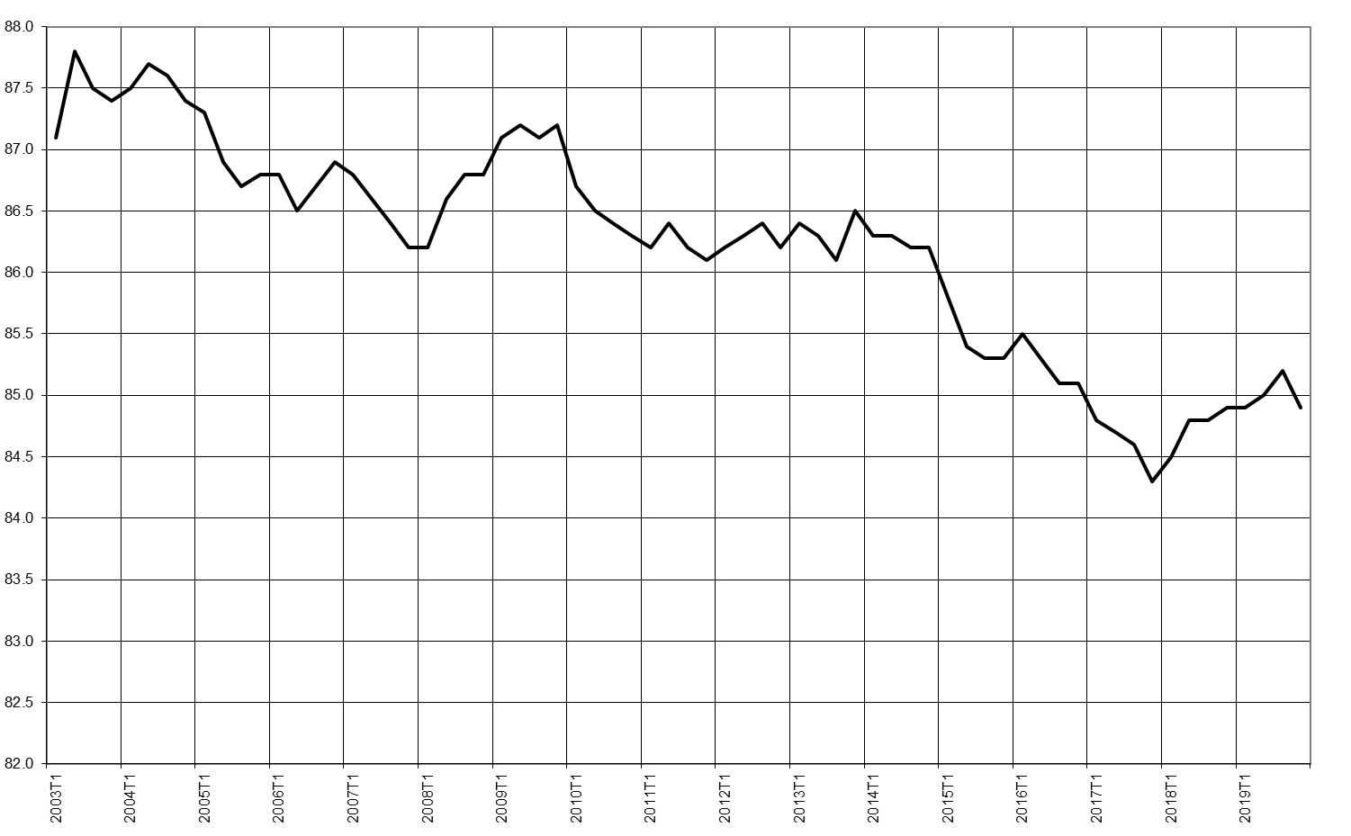
2003T1 | 87.1
2003T2 | 87.8
2003T3 | 87.5
2003T4 | 87.4
2004T1 | 87.5
2004T2 | 87.7
2004T3 | 87.6
2004T4 | 87.4
2005T1 | 87.3
2005T2 | 86.9
2005T3 | 86.7
2005T4 | 86.8
2006T1 | 86.8
2006T2 | 86.5
2006T3 | 86.7
2006T4 | 86.9
2007T1 | 86.8
2007T2 | 86.6
2007T3 | 86.4
2007T4 | 86.2
2008T1 | 86.2
2008T2 | 86.6
2008T3 | 86.8
2008T4 | 86.8
2009T1 | 87.1
2009T2 | 87.2
2009T3 | 87.1
2009T4 | 87.2
2010T1 | 86.7
2010T2 | 86.5
2010T3 | 86.4
2010T4 | 86.3
2011T1 | 86.2
2011T2 | 86.4
2011T3 | 86.2
2011T4 | 86.1
2012T1 | 86.2
2012T2 | 86.3
2012T3 | 86.4
2012T4 | 86.2
2013T1 | 86.4
2013T2 | 86.3
2013T3 | 86.1
2013T4 | 86.5
2014T1 | 86.3
2014T2 | 86.3
2014T3 | 86.2
2014T4 | 86.2
2015T1 | 85.8
2015T2 | 85.4
2015T3 | 85.3
2015T4 | 85.3
2016T1 | 85.5
2016T2 | 85.3
2016T3 | 85.1
2016T4 | 85.1
2017T1 | 84.8
2017T2 | 84.7
2017T3 | 84.6
2017T4 | 84.3
2018T1 | 84.5
2018T2 | 84.8
2018T3 | 84.8
2018T4 | 84.9
2019T1 | 84.9
2019T2 | 85.0
2019T3 | 85.2
2019T4 | 84.9

Concepts : personne sen emploi au sens du BIT ; les emplois à durée indéterminée correspondent aux CDI du secteur privé ou des entreprises publiques, ainsi qu’aux titulaires ou contractuels en CDI de la fonction publique.
Lecture : au 4etrimestre 2019, 84,9 % des personnes occupant un emploi salarié sont en emploi à durée indéterminée.
Champ : personnes en emploi salarié des ménages de France hors Mayotte.
Source : Insee, enquêtes Emploi 2003-2019.

Graphique 6
Graphique 6 - Taux de chômage au sens du BIT selon le sexe
Données CVS en moyenne trimestrielle, en %

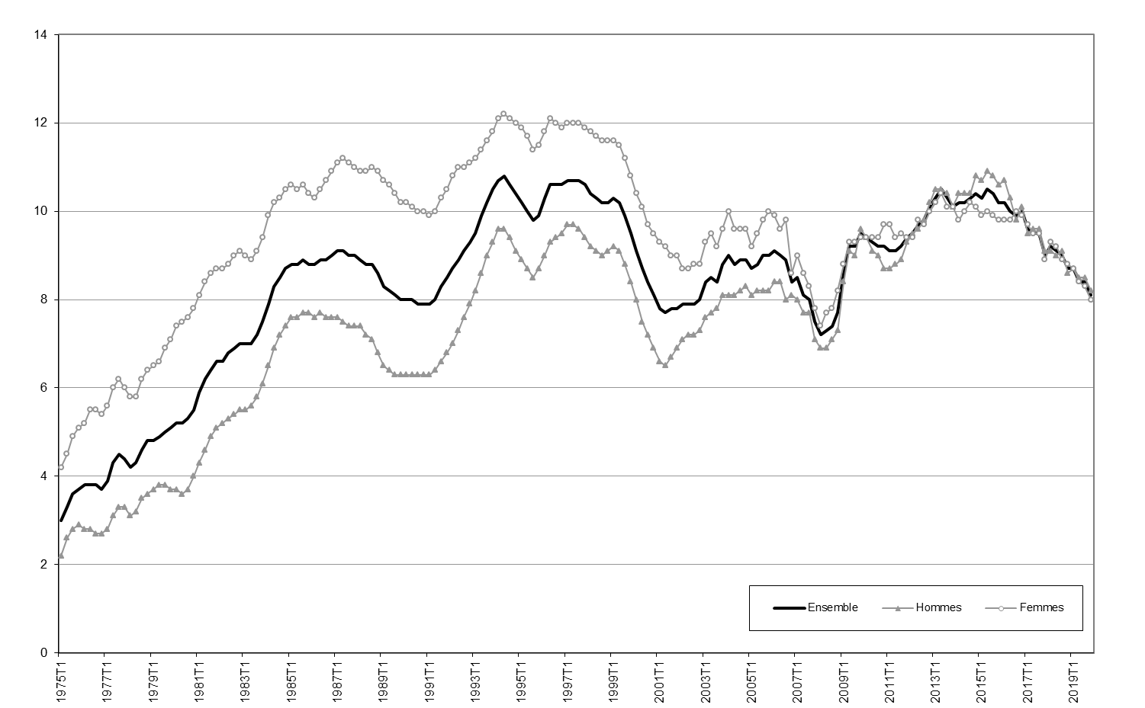
 | Ensemble | Hommes | Femmes
1975T1 | 3.0 | 2.2 | 4.2
1975T2 | 3.3 | 2.6 | 4.5
1975T3 | 3.6 | 2.8 | 4.9
1975T4 | 3.7 | 2.9 | 5.1
1976T1 | 3.8 | 2.8 | 5.2
1976T2 | 3.8 | 2.8 | 5.5
1976T3 | 3.8 | 2.7 | 5.5
1976T4 | 3.7 | 2.7 | 5.4
1977T1 | 3.9 | 2.8 | 5.6
1977T2 | 4.3 | 3.1 | 6.0
1977T3 | 4.5 | 3.3 | 6.2
1977T4 | 4.4 | 3.3 | 6.0
1978T1 | 4.2 | 3.1 | 5.8
1978T2 | 4.3 | 3.2 | 5.8
1978T3 | 4.6 | 3.5 | 6.2
1978T4 | 4.8 | 3.6 | 6.4
1979T1 | 4.8 | 3.7 | 6.5
1979T2 | 4.9 | 3.8 | 6.6
1979T3 | 5.0 | 3.8 | 6.9
1979T4 | 5.1 | 3.7 | 7.1
1980T1 | 5.2 | 3.7 | 7.4
1980T2 | 5.2 | 3.6 | 7.5
1980T3 | 5.3 | 3.7 | 7.6
1980T4 | 5.5 | 4.0 | 7.8
1981T1 | 5.9 | 4.3 | 8.1
1981T2 | 6.2 | 4.6 | 8.4
1981T3 | 6.4 | 4.9 | 8.6
1981T4 | 6.6 | 5.1 | 8.7
1982T1 | 6.6 | 5.2 | 8.7
1982T2 | 6.8 | 5.3 | 8.8
1982T3 | 6.9 | 5.4 | 9.0
1982T4 | 7.0 | 5.5 | 9.1
1983T1 | 7.0 | 5.5 | 9.0
1983T2 | 7.0 | 5.6 | 8.9
1983T3 | 7.2 | 5.8 | 9.1
1983T4 | 7.5 | 6.1 | 9.4
1984T1 | 7.9 | 6.5 | 9.9
1984T2 | 8.3 | 6.9 | 10.2
1984T3 | 8.5 | 7.2 | 10.3
1984T4 | 8.7 | 7.4 | 10.5
1985T1 | 8.8 | 7.6 | 10.6
1985T2 | 8.8 | 7.6 | 10.5
1985T3 | 8.9 | 7.7 | 10.6
1985T4 | 8.8 | 7.7 | 10.4
1986T1 | 8.8 | 7.6 | 10.3
1986T2 | 8.9 | 7.7 | 10.5
1986T3 | 8.9 | 7.6 | 10.7
1986T4 | 9.0 | 7.6 | 10.9
1987T1 | 9.1 | 7.6 | 11.1
1987T2 | 9.1 | 7.5 | 11.2
1987T3 | 9.0 | 7.4 | 11.1
1987T4 | 9.0 | 7.4 | 11.0
1988T1 | 8.9 | 7.4 | 10.9
1988T2 | 8.8 | 7.2 | 10.9
1988T3 | 8.8 | 7.1 | 11.0
1988T4 | 8.6 | 6.8 | 10.9
1989T1 | 8.3 | 6.5 | 10.7
1989T2 | 8.2 | 6.4 | 10.6
1989T3 | 8.1 | 6.3 | 10.4
1989T4 | 8.0 | 6.3 | 10.2
1990T1 | 8.0 | 6.3 | 10.2
1990T2 | 8.0 | 6.3 | 10.1
1990T3 | 7.9 | 6.3 | 10.0
1990T4 | 7.9 | 6.3 | 10.0
1991T1 | 7.9 | 6.3 | 9.9
1991T2 | 8.0 | 6.4 | 10.0
1991T3 | 8.3 | 6.6 | 10.3
1991T4 | 8.5 | 6.8 | 10.5
1992T1 | 8.7 | 7.0 | 10.8
1992T2 | 8.9 | 7.3 | 11.0
1992T3 | 9.1 | 7.6 | 11.0
1992T4 | 9.3 | 7.9 | 11.1
1993T1 | 9.5 | 8.2 | 11.2
1993T2 | 9.9 | 8.6 | 11.4
1993T3 | 10.2 | 9.0 | 11.6
1993T4 | 10.5 | 9.3 | 11.8
1994T1 | 10.7 | 9.6 | 12.1
1994T2 | 10.8 | 9.6 | 12.2
1994T3 | 10.6 | 9.4 | 12.1
1994T4 | 10.4 | 9.1 | 12.0
1995T1 | 10.2 | 8.9 | 11.9
1995T2 | 10.0 | 8.7 | 11.7
1995T3 | 9.8 | 8.5 | 11.4
1995T4 | 9.9 | 8.7 | 11.5
1996T1 | 10.3 | 9.0 | 11.8
1996T2 | 10.6 | 9.3 | 12.1
1996T3 | 10.6 | 9.4 | 12.0
1996T4 | 10.6 | 9.5 | 11.9
1997T1 | 10.7 | 9.7 | 12.0
1997T2 | 10.7 | 9.7 | 12.0
1997T3 | 10.7 | 9.6 | 12.0
1997T4 | 10.6 | 9.4 | 11.9
1998T1 | 10.4 | 9.2 | 11.8
1998T2 | 10.3 | 9.1 | 11.7
1998T3 | 10.2 | 9.0 | 11.6
1998T4 | 10.2 | 9.1 | 11.6
1999T1 | 10.3 | 9.2 | 11.6
1999T2 | 10.2 | 9.1 | 11.5
1999T3 | 9.9 | 8.8 | 11.2
1999T4 | 9.5 | 8.4 | 10.8
2000T1 | 9.1 | 8.0 | 10.4
2000T2 | 8.7 | 7.5 | 10.1
2000T3 | 8.4 | 7.2 | 9.7
2000T4 | 8.1 | 6.9 | 9.5
2001T1 | 7.8 | 6.6 | 9.3
2001T2 | 7.7 | 6.5 | 9.2
2001T3 | 7.8 | 6.7 | 9.0
2001T4 | 7.8 | 6.9 | 9.0
2002T1 | 7.9 | 7.1 | 8.7
2002T2 | 7.9 | 7.2 | 8.7
2002T3 | 7.9 | 7.2 | 8.8
2002T4 | 8.0 | 7.3 | 8.8
2003T1 | 8.4 | 7.6 | 9.3
2003T2 | 8.5 | 7.7 | 9.5
2003T3 | 8.4 | 7.8 | 9.2
2003T4 | 8.8 | 8.1 | 9.6
2004T1 | 9.0 | 8.1 | 10.0
2004T2 | 8.8 | 8.1 | 9.6
2004T3 | 8.9 | 8.2 | 9.6
2004T4 | 8.9 | 8.3 | 9.6
2005T1 | 8.7 | 8.1 | 9.2
2005T2 | 8.8 | 8.2 | 9.5
2005T3 | 9.0 | 8.2 | 9.8
2005T4 | 9.0 | 8.2 | 10.0
2006T1 | 9.1 | 8.4 | 9.9
2006T2 | 9.0 | 8.4 | 9.6
2006T3 | 8.9 | 8.0 | 9.8
2006T4 | 8.4 | 8.1 | 8.6
2007T1 | 8.5 | 8.0 | 9.0
2007T2 | 8.1 | 7.7 | 8.6
2007T3 | 8.0 | 7.7 | 8.3
2007T4 | 7.5 | 7.1 | 7.8
2008T1 | 7.2 | 6.9 | 7.4
2008T2 | 7.3 | 6.9 | 7.7
2008T3 | 7.4 | 7.1 | 7.8
2008T4 | 7.7 | 7.3 | 8.2
2009T1 | 8.6 | 8.4 | 8.8
2009T2 | 9.2 | 9.1 | 9.3
2009T3 | 9.2 | 9.0 | 9.3
2009T4 | 9.5 | 9.6 | 9.4
2010T1 | 9.4 | 9.4 | 9.4
2010T2 | 9.3 | 9.1 | 9.4
2010T3 | 9.2 | 9.0 | 9.4
2010T4 | 9.2 | 8.7 | 9.7
2011T1 | 9.1 | 8.7 | 9.7
2011T2 | 9.1 | 8.8 | 9.4
2011T3 | 9.2 | 8.9 | 9.5
2011T4 | 9.4 | 9.3 | 9.4
2012T1 | 9.5 | 9.5 | 9.4
2012T2 | 9.7 | 9.6 | 9.8
2012T3 | 9.8 | 9.8 | 9.7
2012T4 | 10.1 | 10.2 | 10.0
2013T1 | 10.3 | 10.5 | 10.2
2013T2 | 10.5 | 10.5 | 10.4
2013T3 | 10.3 | 10.4 | 10.1
2013T4 | 10.1 | 10.1 | 10.1
2014T1 | 10.2 | 10.4 | 9.8
2014T2 | 10.2 | 10.4 | 10.0
2014T3 | 10.3 | 10.4 | 10.2
2014T4 | 10.4 | 10.8 | 10.1
2015T1 | 10.3 | 10.7 | 9.9
2015T2 | 10.5 | 10.9 | 10
2015T3 | 10.4 | 10.8 | 9.9
2015T4 | 10.2 | 10.6 | 9.8
2016T1 | 10.2 | 10.7 | 9.8
2016T2 | 10 | 10.3 | 9.8
2016T3 | 9.9 | 9.8 | 10
2016T4 | 10 | 10.1 | 9.9
2017T1 | 9.6 | 9.5 | 9.7
2017T2 | 9.5 | 9.6 | 9.5
2017T3 | 9.5 | 9.6 | 9.5
2017T4 | 9 | 9.1 | 8.9
2018T1 | 9.2 | 9.1 | 9.3
2018T2 | 9.1 | 9 | 9.2
2018T3 | 9 | 9.1 | 8.9
2018T4 | 8.7 | 8.6 | 8.8
2019T1 | 8.7 | 8.7 | 8.7
2019T2 | 8.4 | 8.5 | 8.4
2019T3 | 8.4 | 8.5 | 8.3
2019T4 | 8.1 | 8.2 | 8.0

Concepts : activité au sens du BIT.
Note : estimation à +/- 0,3 point près du taux de chômage, estimation à +/- 0,3 point près de l’évolution du taux de chômage d’un trimestre à l’autre.
Lecture : au 4e trimestre 2019, 8,1 % des actifs sont au chômage au sens du BIT en France métropolitaine.
Champ : actifs des ménages de France hors Mayotte.
Source : Insee, enquêtes Emploi 1975-2019.

Graphique 7
Graphique 7 - Taux de chômage au sens du BIT par tranche d'âge
Données CVS en moyenne trimestrielle, en %

 | 15-24 ans | 25-49 ans | 50 ans ou plus
1975T1 | 6.0 | 2.3 | 1.9
1975T2 | 6.6 | 2.6 | 2.0
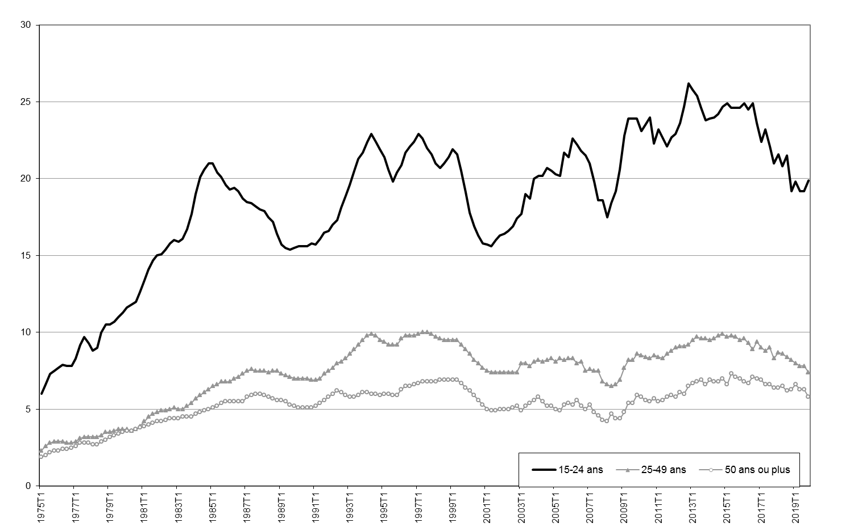
1975T3 | 7.3 | 2.8 | 2.2
1975T4 | 7.5 | 2.9 | 2.3
1976T1 | 7.7 | 2.9 | 2.3
1976T2 | 7.9 | 2.9 | 2.4
1976T3 | 7.8 | 2.8 | 2.4
1976T4 | 7.8 | 2.8 | 2.5
1977T1 | 8.3 | 2.9 | 2.6
1977T2 | 9.2 | 3.1 | 2.8
1977T3 | 9.7 | 3.2 | 2.8
1977T4 | 9.3 | 3.2 | 2.8
1978T1 | 8.8 | 3.2 | 2.7
1978T2 | 9.0 | 3.2 | 2.7
1978T3 | 10.0 | 3.3 | 2.9
1978T4 | 10.5 | 3.5 | 3.0
1979T1 | 10.5 | 3.5 | 3.2
1979T2 | 10.7 | 3.6 | 3.3
1979T3 | 11.0 | 3.7 | 3.4
1979T4 | 11.3 | 3.7 | 3.5
1980T1 | 11.6 | 3.7 | 3.6
1980T2 | 11.8 | 3.6 | 3.6
1980T3 | 12.0 | 3.7 | 3.7
1980T4 | 12.6 | 3.9 | 3.8
1981T1 | 13.4 | 4.2 | 3.9
1981T2 | 14.1 | 4.5 | 4.0
1981T3 | 14.7 | 4.7 | 4.1
1981T4 | 15.0 | 4.8 | 4.2
1982T1 | 15.1 | 4.9 | 4.2
1982T2 | 15.4 | 4.9 | 4.3
1982T3 | 15.8 | 5.0 | 4.4
1982T4 | 16.0 | 5.1 | 4.4
1983T1 | 15.9 | 5.0 | 4.4
1983T2 | 16.1 | 5.0 | 4.5
1983T3 | 16.7 | 5.2 | 4.5
1983T4 | 17.7 | 5.4 | 4.5
1984T1 | 19.0 | 5.7 | 4.7
1984T2 | 20.1 | 5.9 | 4.8
1984T3 | 20.6 | 6.1 | 4.9
1984T4 | 21.0 | 6.3 | 5.0
1985T1 | 21.0 | 6.5 | 5.1
1985T2 | 20.4 | 6.6 | 5.2
1985T3 | 20.1 | 6.8 | 5.4
1985T4 | 19.6 | 6.8 | 5.5
1986T1 | 19.3 | 6.8 | 5.5
1986T2 | 19.4 | 7.0 | 5.5
1986T3 | 19.2 | 7.1 | 5.5
1986T4 | 18.7 | 7.3 | 5.5
1987T1 | 18.5 | 7.5 | 5.8
1987T2 | 18.4 | 7.6 | 5.9
1987T3 | 18.2 | 7.5 | 6.0
1987T4 | 18.0 | 7.5 | 6.0
1988T1 | 17.9 | 7.5 | 5.9
1988T2 | 17.5 | 7.4 | 5.8
1988T3 | 17.2 | 7.5 | 5.7
1988T4 | 16.4 | 7.5 | 5.6
1989T1 | 15.7 | 7.3 | 5.6
1989T2 | 15.5 | 7.2 | 5.5
1989T3 | 15.4 | 7.1 | 5.3
1989T4 | 15.5 | 7.0 | 5.2
1990T1 | 15.6 | 7.0 | 5.1
1990T2 | 15.6 | 7.0 | 5.1
1990T3 | 15.6 | 7.0 | 5.1
1990T4 | 15.8 | 6.9 | 5.1
1991T1 | 15.7 | 6.9 | 5.2
1991T2 | 16.1 | 7.0 | 5.4
1991T3 | 16.5 | 7.3 | 5.6
1991T4 | 16.6 | 7.5 | 5.8
1992T1 | 17.0 | 7.7 | 6.0
1992T2 | 17.3 | 8.0 | 6.2
1992T3 | 18.1 | 8.1 | 6.1
1992T4 | 18.9 | 8.3 | 5.9
1993T1 | 19.6 | 8.6 | 5.8
1993T2 | 20.5 | 8.9 | 5.8
1993T3 | 21.3 | 9.2 | 5.9
1993T4 | 21.7 | 9.5 | 6.1
1994T1 | 22.4 | 9.8 | 6.1
1994T2 | 22.9 | 9.9 | 6.0
1994T3 | 22.4 | 9.8 | 6.0
1994T4 | 21.9 | 9.5 | 5.9
1995T1 | 21.4 | 9.4 | 6.0
1995T2 | 20.6 | 9.2 | 6.0
1995T3 | 19.8 | 9.2 | 5.9
1995T4 | 20.4 | 9.2 | 5.9
1996T1 | 20.9 | 9.6 | 6.3
1996T2 | 21.7 | 9.8 | 6.5
1996T3 | 22.1 | 9.8 | 6.5
1996T4 | 22.4 | 9.8 | 6.6
1997T1 | 22.9 | 9.9 | 6.7
1997T2 | 22.6 | 10.0 | 6.8
1997T3 | 22.0 | 10.0 | 6.8
1997T4 | 21.6 | 9.9 | 6.8
1998T1 | 21.0 | 9.7 | 6.8
1998T2 | 20.7 | 9.6 | 6.9
1998T3 | 21.0 | 9.5 | 6.9
1998T4 | 21.4 | 9.5 | 6.9
1999T1 | 21.9 | 9.5 | 6.9
1999T2 | 21.6 | 9.5 | 6.9
1999T3 | 20.5 | 9.2 | 6.7
1999T4 | 19.1 | 8.9 | 6.4
2000T1 | 17.8 | 8.6 | 6.2
2000T2 | 16.9 | 8.2 | 5.9
2000T3 | 16.3 | 8.0 | 5.6
2000T4 | 15.8 | 7.7 | 5.3
2001T1 | 15.7 | 7.5 | 5.0
2001T2 | 15.6 | 7.4 | 4.9
2001T3 | 16.0 | 7.4 | 4.9
2001T4 | 16.3 | 7.4 | 5.0
2002T1 | 16.4 | 7.4 | 5.0
2002T2 | 16.6 | 7.4 | 5.0
2002T3 | 16.9 | 7.4 | 5.1
2002T4 | 17.4 | 7.4 | 5.2
2003T1 | 17.7 | 8.0 | 4.9
2003T2 | 19.0 | 8.0 | 5.2
2003T3 | 18.7 | 7.8 | 5.4
2003T4 | 20.0 | 8.1 | 5.6
2004T1 | 20.2 | 8.2 | 5.8
2004T2 | 20.2 | 8.1 | 5.5
2004T3 | 20.7 | 8.2 | 5.2
2004T4 | 20.5 | 8.3 | 5.2
2005T1 | 20.3 | 8.1 | 5.0
2005T2 | 20.2 | 8.3 | 4.9
2005T3 | 21.7 | 8.2 | 5.3
2005T4 | 21.4 | 8.3 | 5.4
2006T1 | 22.6 | 8.3 | 5.3
2006T2 | 22.2 | 8.0 | 5.6
2006T3 | 21.8 | 8.1 | 5.2
2006T4 | 21.5 | 7.5 | 5.0
2007T1 | 21.0 | 7.6 | 5.3
2007T2 | 19.8 | 7.5 | 4.8
2007T3 | 18.6 | 7.5 | 4.6
2007T4 | 18.6 | 6.8 | 4.3
2008T1 | 17.5 | 6.6 | 4.2
2008T2 | 18.4 | 6.5 | 4.7
2008T3 | 19.2 | 6.6 | 4.4
2008T4 | 20.6 | 6.9 | 4.4
2009T1 | 22.8 | 7.7 | 4.8
2009T2 | 23.9 | 8.2 | 5.4
2009T3 | 23.9 | 8.2 | 5.4
2009T4 | 23.9 | 8.6 | 5.9
2010T1 | 23.1 | 8.5 | 5.8
2010T2 | 23.5 | 8.4 | 5.6
2010T3 | 24.0 | 8.3 | 5.5
2010T4 | 22.3 | 8.5 | 5.7
2011T1 | 23.2 | 8.4 | 5.5
2011T2 | 22.7 | 8.3 | 5.6
2011T3 | 22.1 | 8.6 | 5.8
2011T4 | 22.7 | 8.8 | 5.9
2012T1 | 22.9 | 9.0 | 5.8
2012T2 | 23.6 | 9.1 | 6.1
2012T3 | 24.7 | 9.1 | 6.0
2012T4 | 26.2 | 9.2 | 6.5
2013T1 | 25.8 | 9.5 | 6.7
2013T2 | 25.4 | 9.7 | 6.8
2013T3 | 24.6 | 9.6 | 6.9
2013T4 | 23.8 | 9.6 | 6.6
2014T1 | 23.9 | 9.5 | 6.9
2014T2 | 24.0 | 9.6 | 6.8
2014T3 | 24.2 | 9.8 | 6.8
2014T4 | 24.7 | 9.9 | 7.0
2015T1 | 24.9 | 9.7 | 6.6
2015T2 | 24.6 | 9.8 | 7.3
2015T3 | 24.6 | 9.7 | 7.1
2015T4 | 24.6 | 9.5 | 7.0
2016T1 | 24.9 | 9.6 | 6.8
2016T2 | 24.5 | 9.3 | 6.7
2016T3 | 24.9 | 8.9 | 7.1
2016T4 | 23.6 | 9.4 | 7
2017T1 | 22.4 | 9 | 6.9
2017T2 | 23.2 | 8.8 | 6.6
2017T3 | 22.1 | 9 | 6.6
2017T4 | 21 | 8.3 | 6.4
2018T1 | 21.6 | 8.7 | 6.4
2018T2 | 20.8 | 8.6 | 6.5
2018T3 | 21.5 | 8.4 | 6.2
2018T4 | 19.2 | 8.2 | 6.3
2019T1 | 19.8 | 8.0 | 6.6
2019T2 | 19.2 | 7.8 | 6.3
2019T3 | 19.2 | 7.8 | 6.3
2019T4 | 19.9 | 7.4 | 5.8

Concepts : activité au sens du BIT, âge atteint à la date de l’enquête.
Lecture : au 4e trimestre 2019, 19,9 % des actifs de moins de 25 ans sont au chômage au sens du BIT.
Champ : actifs des ménages de France hors Mayotte.
Source : Insee, enquêtes Emploi 1975-2019.

Graphique 8
Graphique 8 - Le chômage et son halo
Données CVS en moyenne trimestrielle, en milliers

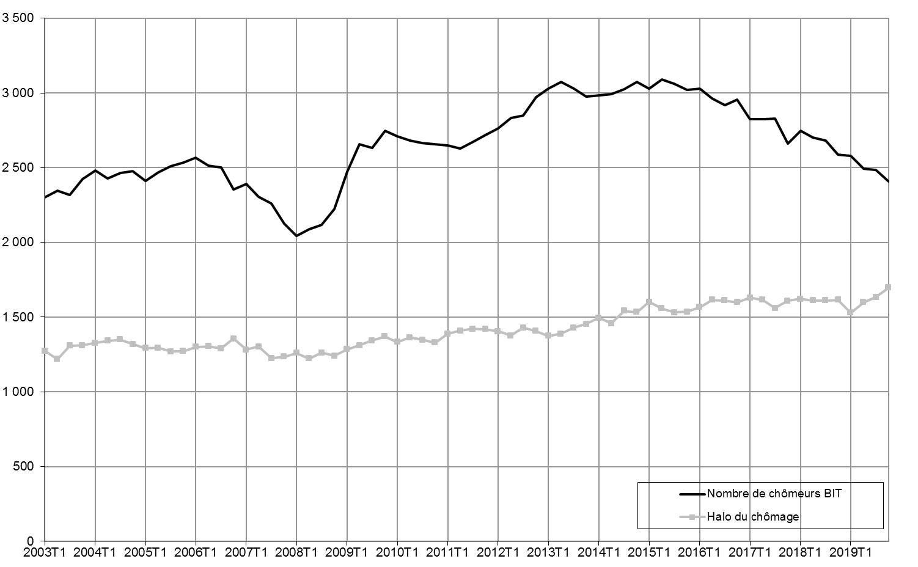
 | Halo du chômage | Nombre de chômeurs BIT
2003T1 | 1,274 | 2,302
2003T2 | 1,218 | 2,347
2003T3 | 1,309 | 2,319
2003T4 | 1,311 | 2,423
2004T1 | 1,327 | 2,482
2004T2 | 1,342 | 2,428
2004T3 | 1,349 | 2,463
2004T4 | 1,318 | 2,477
2005T1 | 1,293 | 2,411
2005T2 | 1,295 | 2,467
2005T3 | 1,269 | 2,508
2005T4 | 1,273 | 2,534
2006T1 | 1,301 | 2,566
2006T2 | 1,305 | 2,515
2006T3 | 1,290 | 2,503
2006T4 | 1,356 | 2,355
2007T1 | 1,283 | 2,393
2007T2 | 1,303 | 2,304
2007T3 | 1,226 | 2,262
2007T4 | 1,235 | 2,124
2008T1 | 1,259 | 2,045
2008T2 | 1,222 | 2,089
2008T3 | 1,261 | 2,118
2008T4 | 1,242 | 2,223
2009T1 | 1,285 | 2,471
2009T2 | 1,310 | 2,655
2009T3 | 1,343 | 2,633
2009T4 | 1,370 | 2,745
2010T1 | 1,334 | 2,711
2010T2 | 1,364 | 2,681
2010T3 | 1,347 | 2,666
2010T4 | 1,330 | 2,655
2011T1 | 1,389 | 2,647
2011T2 | 1,409 | 2,630
2011T3 | 1,422 | 2,672
2011T4 | 1,419 | 2,719
2012T1 | 1,405 | 2,761
2012T2 | 1,377 | 2,834
2012T3 | 1,430 | 2,850
2012T4 | 1,407 | 2,971
2013T1 | 1,374 | 3,029
2013T2 | 1,389 | 3,074
2013T3 | 1,430 | 3,027
2013T4 | 1,453 | 2,974
2014T1 | 1,494 | 2,985
2014T2 | 1,459 | 2,990
2014T3 | 1,541 | 3,025
2014T4 | 1,533 | 3,074
2015T1 | 1,602 | 3,030
2015T2 | 1,558 | 3,092
2015T3 | 1,532 | 3,063
2015T4 | 1,536 | 3,019
2016T1 | 1,567 | 3,029
2016T2 | 1,616 | 2,962
2016T3 | 1,612 | 2,917
2016T4 | 1,599 | 2,955
2017T1 | 1,629 | 2,826
2017T2 | 1,616 | 2,824
2017T3 | 1,560 | 2,827
2017T4 | 1,609 | 2,661
2018T1 | 1,622 | 2,745
2018T2 | 1,612 | 2,701
2018T3 | 1,612 | 2,680
2018T4 | 1,616 | 2,587
2019T1 | 1,529 | 2,578
2019T2 | 1,599 | 2,495
2019T3 | 1,633 | 2,487
2019T4 | 1,698 | 2,408

Concepts : chômage au sens du BIT, halo autour du chômage.
Lecture : au 4e trimestre 2019, 1 698 000 personnes sont dans le halo autour du chômage.
Champ : population des ménages de France hors Mayotte.
Source : Insee, enquêtes Emploi 2003-2019.

Graphique 9
Graphique 9 - Demandeurs d'emploi inscrits à Pôle emploi
Données CVS-CJO en fin de trimestre, en milliers

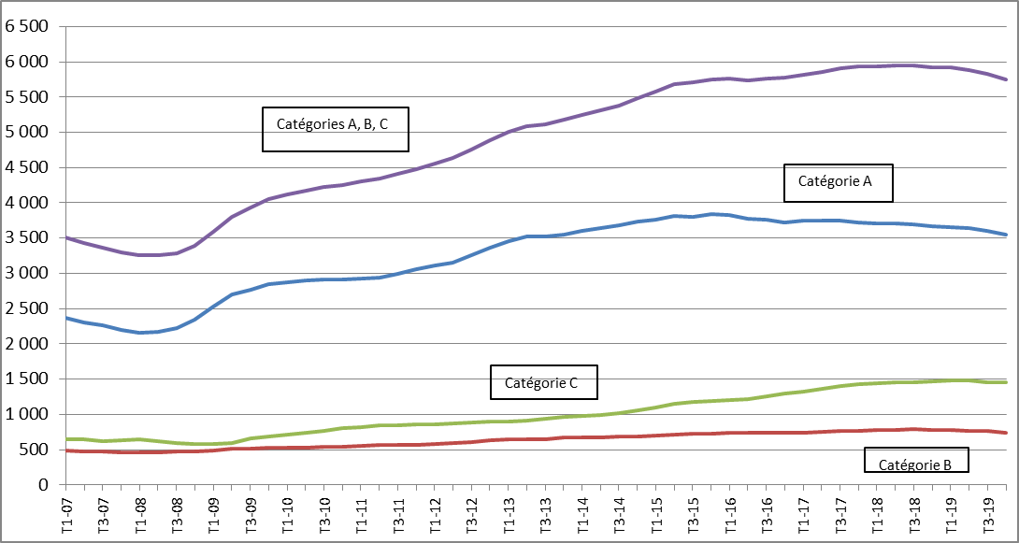
 | Catégorie A | Catégorie B | Catégorie C | Catégories A,B,C
2007T1 | 2,375 | 492 | 640 | 3,508
2007T2 | 2,308 | 474 | 645 | 3,427
2007T3 | 2,270 | 474 | 626 | 3,370
2007T4 | 2,203 | 463 | 636 | 3,302
2008T1 | 2,154 | 467 | 642 | 3,263
2008T2 | 2,172 | 465 | 615 | 3,252
2008T3 | 2,221 | 470 | 592 | 3,283
2008T4 | 2,337 | 476 | 582 | 3,395
2009T1 | 2,532 | 485 | 574 | 3,591
2009T2 | 2,698 | 509 | 598 | 3,806
2009T3 | 2,770 | 508 | 656 | 3,934
2009T4 | 2,846 | 522 | 684 | 4,052
2010T1 | 2,874 | 527 | 717 | 4,118
2010T2 | 2,898 | 534 | 744 | 4,176
2010T3 | 2,906 | 540 | 772 | 4,218
2010T4 | 2,910 | 546 | 799 | 4,255
2011T1 | 2,926 | 553 | 824 | 4,303
2011T2 | 2,937 | 562 | 846 | 4,345
2011T3 | 2,993 | 567 | 848 | 4,407
2011T4 | 3,053 | 571 | 856 | 4,480
2012T1 | 3,112 | 581 | 863 | 4,557
2012T2 | 3,158 | 595 | 878 | 4,631
2012T3 | 3,258 | 611 | 887 | 4,756
2012T4 | 3,361 | 628 | 894 | 4,883
2013T1 | 3,451 | 647 | 905 | 5,002
2013T2 | 3,517 | 648 | 918 | 5,083
2013T3 | 3,526 | 651 | 937 | 5,113
2013T4 | 3,551 | 666 | 964 | 5,182
2014T1 | 3,600 | 669 | 973 | 5,242
2014T2 | 3,643 | 677 | 994 | 5,313
2014T3 | 3,680 | 680 | 1,022 | 5,382
2014T4 | 3,734 | 692 | 1,055 | 5,481
2015T1 | 3,767 | 704 | 1,101 | 5,572
2015T2 | 3,813 | 719 | 1,157 | 5,689
2015T3 | 3,807 | 723 | 1,178 | 5,708
2015T4 | 3,838 | 732 | 1,186 | 5,755
2016T1 | 3,827 | 734 | 1,207 | 5,768
2016T2 | 3,779 | 741 | 1,211 | 5,731
2016T3 | 3,759 | 742 | 1,262 | 5,763
2016T4 | 3,725 | 744 | 1,302 | 5,771
2017T1 | 3,750 | 738 | 1,326 | 5,814
2017T2 | 3,746 | 750 | 1,362 | 5,857
2017T3 | 3,746 | 767 | 1,397 | 5,909
2017T4 | 3,725 | 772 | 1,435 | 5,932
2018T1 | 3,710 | 781 | 1,447 | 5,937
2018T2 | 3,707 | 781 | 1,456 | 5,944
2018T3 | 3,701 | 786 | 1,460 | 5,947
2018T4 | 3,673 | 778 | 1,472 | 5,922
2019T1 | 3,656 | 780 | 1,481 | 5,916
2019T2 | 3,636 | 769 | 1,481 | 5,887
2019T3 | 3,608 | 764 | 1,458 | 5,829
2019T4 | 3,551 | 745 | 1,451 | 5,747

Champ : France hors Mayotte.
Source : Pôle emploi-Dares, STMT ; calcul des cvs-cjo Dares.

Graphique 10
Graphique 10 - Taux de sortie en emploi des catégories A, B, C
Données annuelles brutes, en %
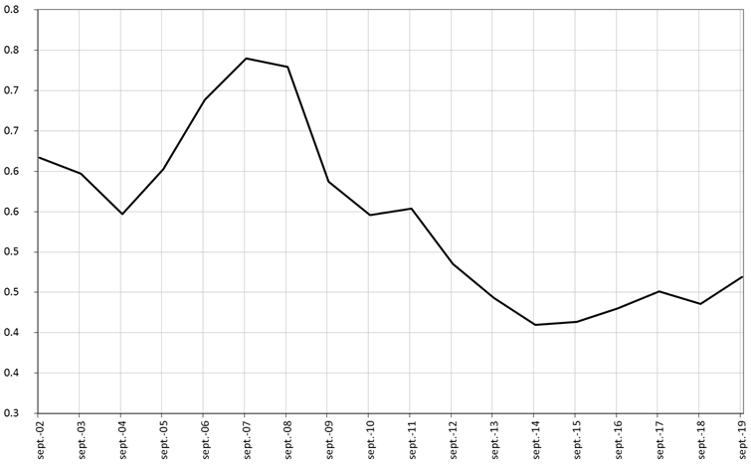
Sep-02 | 6.2
Sep-03 | 6.0
Sep-04 | 5.5
Sep-05 | 6.0
Sep-06 | 6.9
Sep-07 | 7.4
Sep-08 | 7.3
Sep-09 | 5.9
Sep-10 | 5.5
Sep-11 | 5.5
Sep-12 | 4.9
Sep-13 | 4.4
Sep-14 | 4.1
Sep-15 | 4.1
Sep-16 | 4.3
Sep-17 | 4.5
Sep-18 | 4.4
Sep-19 | 4.7

Lecture : 4,7 % des inscrits à Pôle emploi en catégories A, B, C à la fin août 2019 sont sortis de ces catégories et occupaient un emploi en septembre 2019.
Champ : demandeurs d’emploi en catégories A, B, C à la fin du mois précédent ; France métropolitaine.
Sources : Pôle emploi-Dares, STMT et enquête Sortants.

Graphique 11
Graphique 11 - Taux d'activité par sexe et par tranche d'âge
Données CVS en moyenne trimestrielle, en %

 | 15-24 ans | 15-24 ans sous-jacent | 50-64 ans | 50-64 ans sous-jacent | Hommes 25-49 ans | Femmes 25-49 ans
2003T1 | 38.4 | 39.0 | 56.4 | 50.0 | 94.4 | 80.6
2003T2 | 37.8 | 38.8 | 56.3 | 50.0 | 94.2 | 80.6
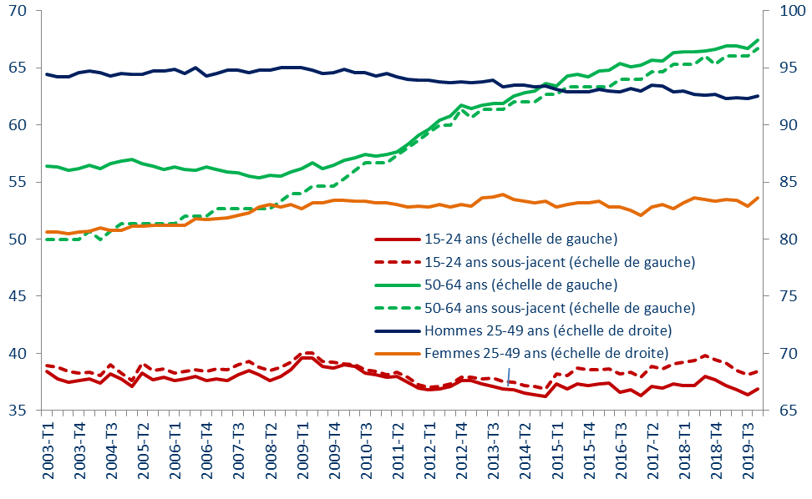
2003T3 | 37.5 | 38.4 | 56.0 | 50.0 | 94.2 | 80.5
2003T4 | 37.6 | 38.3 | 56.2 | 50.0 | 94.6 | 80.6
2004T1 | 37.8 | 38.4 | 56.5 | 50.7 | 94.7 | 80.7
2004T2 | 37.4 | 38.0 | 56.2 | 50.0 | 94.6 | 81.0
2004T3 | 38.2 | 39.0 | 56.6 | 50.7 | 94.3 | 80.8
2004T4 | 37.8 | 38.3 | 56.8 | 51.3 | 94.5 | 80.8
2005T1 | 37.1 | 37.6 | 57.0 | 51.3 | 94.4 | 81.1
2005T2 | 38.3 | 39.1 | 56.6 | 51.3 | 94.4 | 81.1
2005T3 | 37.7 | 38.5 | 56.4 | 51.3 | 94.7 | 81.2
2005T4 | 37.9 | 38.6 | 56.1 | 51.3 | 94.7 | 81.2
2006T1 | 37.6 | 38.3 | 56.3 | 51.3 | 94.9 | 81.2
2006T2 | 37.8 | 38.4 | 56.1 | 52.0 | 94.5 | 81.2
2006T3 | 38.0 | 38.6 | 56.0 | 52.0 | 95.0 | 81.8
2006T4 | 37.6 | 38.4 | 56.3 | 52.0 | 94.3 | 81.7
2007T1 | 37.8 | 38.6 | 56.1 | 52.7 | 94.5 | 81.8
2007T2 | 37.6 | 38.6 | 55.9 | 52.7 | 94.8 | 81.9
2007T3 | 38.1 | 39.0 | 55.8 | 52.7 | 94.8 | 82.1
2007T4 | 38.5 | 39.3 | 55.5 | 52.7 | 94.6 | 82.3
2008T1 | 38.1 | 38.8 | 55.4 | 52.7 | 94.8 | 82.8
2008T2 | 37.6 | 38.5 | 55.6 | 52.7 | 94.8 | 83.0
2008T3 | 38.0 | 38.8 | 55.5 | 53.3 | 95.0 | 82.8
2008T4 | 38.6 | 39.3 | 55.9 | 54.0 | 95.0 | 83.0
2009T1 | 39.6 | 40.0 | 56.2 | 54.0 | 95.0 | 82.7
2009T2 | 39.6 | 40.0 | 56.7 | 54.7 | 94.8 | 83.2
2009T3 | 38.9 | 39.3 | 56.2 | 54.7 | 94.5 | 83.2
2009T4 | 38.7 | 39.3 | 56.5 | 54.7 | 94.6 | 83.4
2010T1 | 39.0 | 39.1 | 56.9 | 55.3 | 94.9 | 83.4
2010T2 | 38.9 | 39.0 | 57.1 | 56.0 | 94.6 | 83.3
2010T3 | 38.3 | 38.6 | 57.4 | 56.7 | 94.6 | 83.3
2010T4 | 38.1 | 38.5 | 57.3 | 56.7 | 94.3 | 83.2
2011T1 | 37.9 | 38.2 | 57.4 | 56.7 | 94.5 | 83.2
2011T2 | 38.0 | 38.3 | 57.6 | 57.3 | 94.2 | 83.0
2011T3 | 37.5 | 37.9 | 58.3 | 58.0 | 94.0 | 82.8
2011T4 | 37.0 | 37.3 | 59.1 | 58.7 | 93.9 | 82.9
2012T1 | 36.8 | 37.0 | 59.6 | 59.3 | 93.9 | 82.8
2012T2 | 36.9 | 37.1 | 60.4 | 60.0 | 93.8 | 83.0
2012T3 | 37.1 | 37.3 | 60.8 | 60.0 | 93.7 | 82.8
2012T4 | 37.6 | 37.9 | 61.7 | 61.3 | 93.8 | 83.0
2013T1 | 37.6 | 37.9 | 61.4 | 60.7 | 93.7 | 82.9
2013T2 | 37.3 | 37.7 | 61.7 | 61.3 | 93.8 | 83.6
2013T3 | 37.1 | 37.8 | 61.9 | 61.3 | 93.9 | 83.7
2013T4 | 36.9 | 37.5 | 61.9 | 61.3 | 93.3 | 83.9
2014T1 | 36.8 | 37.5 | 62.5 | 62.0 | 93.5 | 83.5
2014T2 | 36.5 | 37.2 | 62.8 | 62.0 | 93.5 | 83.3
2014T3 | 36.4 | 37.1 | 63.0 | 62.0 | 93.3 | 83.2
2014T4 | 36.2 | 36.9 | 63.6 | 62.7 | 93.4 | 83.3
2015T1 | 37.3 | 38.2 | 63.4 | 62.7 | 93.1 | 82.8
2015T2 | 36.9 | 38.1 | 64.3 | 63.3 | 92.9 | 83.0
2015T3 | 37.3 | 38.7 | 64.4 | 63.3 | 92.9 | 83.2
2015T4 | 37.2 | 38.5 | 64.2 | 63.3 | 92.9 | 83.2
2016T1 | 37.3 | 38.6 | 64.7 | 63.3 | 93.1 | 83.3
2016T2 | 37.4 | 38.6 | 64.8 | 63.3 | 93.0 | 82.8
2016T3 | 36.6 | 38.2 | 65.4 | 64.0 | 92.9 | 82.8
2016T4 | 36.8 | 38.4 | 65.1 | 64.0 | 93.2 | 82.5
2017T1 | 36.3 | 37.9 | 65.2 | 64.0 | 93.0 | 82.1
2017T2 | 37.1 | 38.9 | 65.7 | 64.7 | 93.5 | 82.8
2017T3 | 37.0 | 38.6 | 65.6 | 64.7 | 93.4 | 83.0
2017T4 | 37.3 | 39.1 | 66.3 | 65.3 | 92.9 | 82.7
2018T1 | 37.2 | 39.3 | 66.4 | 65.3 | 93.0 | 83.2
2018T2 | 37.2 | 39.4 | 66.4 | 65.3 | 92.7 | 83.6
2018T3 | 38.0 | 39.8 | 66.5 | 66.0 | 92.6 | 83.5
2018T4 | 37.7 | 39.4 | 66.6 | 65.3 | 92.7 | 83.3
2019T1 | 37.2 | 39.1 | 66.9 | 66.0 | 92.3 | 83.5
2019T2 | 36.8 | 38.5 | 66.9 | 66.0 | 92.4 | 83.4
2019T3 | 36.4 | 38.2 | 66.7 | 66.0 | 92.3 | 82.9
2019T4 | 36.9 | 38.4 | 67.4 | 66.7 | 92.5 | 83.6

Concepts : activité au sens du BIT ; âge atteint à la date de l’enquête.
Lecture : au 4e trimestre 2019, le taux d’activité des femmes de 25-49 ans est de 83,6 %.
Champ : population des ménages de France métropolitaine.
Source : Insee, enquête Emploi 2003-2019.

Graphique 12
Graphique 12 - Poids des mesures de retrait d'activité à financements publics entre 55 et 64 ans
Données en fin d'année, en %
 | #REF! | #REF! | #REF! | #REF!
0 | 0 | 0 | 0 | 0
0 | 0 | 0 | 0 | 0
0 | 0 | 0 | 0 | 0
0 | 0 | 0 | 0 | 0
0 | 0 | 0 | 0 | 0
0 | 0 | 0 | 0 | 0
0 | 0 | 0 | 0 | 0
0 | 0 | 0 | 0 | 0
0 | 0 | 0 | 0 | 0
0 | 0 | 0 | 0 | 0
0 | 0 | 0 | 0 | 0
0 | 0 | 0 | 0 | 0
0 | 0 | 0 | 0 | 0
0 | 0 | 0 | 0 | 0
0 | 0 | 0 | 0 | 0
0 | 0 | 0 | 0 | 0
0 | 0 | 0 | 0 | 0
 | Préretraite | Dispense de recherche d'emploi | Départ anticipé à la retraite pour carrière longue | Autres départs en retraite anticipée
2003 | 1.5 | 6.3 | 0.0 | 0.0
2004 | 1.4 | 6.1 | 1.5 | 0.0
2005 | 1.2 | 5.8 | 2.3 | 0.0
2006 | 1.0 | 5.5 | 2.8 | 0.0
2007 | 0.8 | 5.1 | 3.1 | 0.0
2008 | 0.7 | 4.5 | 3.3 | 0.0
2009 | 0.5 | 4.1 | 2.3 | 0.0
2010 | 0.4 | 3.3 | 1.6 | 0.0
2011 | 0.4 | 2.0 | 1.4 | 0.1
2012 | 0.3 | 1.2 | 1.7 | 0.1
2013 | 0.3 | 0.7 | 1.8 | 0.2
2014 | 0.3 | 0.4 | 2.2 | 0.2
2015 | 0.2 | 0.2 | 2.9 | 0.4
2016 | 0.2 | 0.1 | 3.5 | 0.3
2017 | 0.2 | 0.0 | 3.7 | 0.3
2018 | 0.1 | 0.0 | 3.5 | 0.3
2019 | 0.1 | 0.0 | 3.2 | 0.4

Lecture : fin 2019, 3,6 % des individus de 55 à 64 ans bénéficient d’un départ anticipé à la retraite, dont 3,2 % pour carrière longue, 0,1 % en raison d’un dispositif de pré-retraite et une proportion quasi-nulle (0,01 %) pour dispense de recherche d’emploi.
Champ : France hors Mayotte.
Sources : Pôle emploi, DSS et Cnam (préretraites publiques) ; Pôle emploi (DRE) ; estimation Dares, données Cnav (ADR) ; Insee (population totale).

Graphique A (encadré 2)
Graphique A - Encadré 2 - Demandeurs d’emploi en catégorie A, dispensés de recherche d’emploi et chômeurs au sens du BIT
Données en moyenne trimestrielle CVS pour le nombre de chômeurs au sens du BIT et CVS-CJO pour le nombre de demandeurs d’emploi en catégorie A et les dispensés de recherche d’emploi ; en milliers

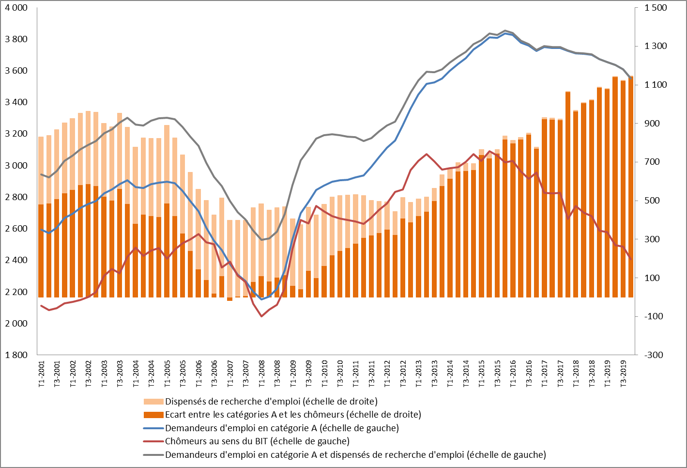
 | Demandeurs d'emploi en catégorie A (échelle de gauche) | Chômeurs au sens du BIT (échelle de gauche) | Demandeurs d'emploi en catégorie A ou dispensés de recherche d'emploi (échelle de gauche) | Ecart entre les catégories A et les chômeurs (échelle de droite) | Dispensés de recherche d'emploi
2001T1 | 2595 | 2113 | 2942 | 482 | 347
2001T2 | 2572 | 2086 | 2925 | 486 | 353
2001T3 | 2608 | 2098 | 2966 | 510 | 358
2001T4 | 2667 | 2128 | 3030 | 539 | 364
2002T1 | 2696 | 2138 | 3063 | 558 | 367
2002T2 | 2732 | 2151 | 3104 | 581 | 372
2002T3 | 2757 | 2169 | 3131 | 588 | 375
2002T4 | 2776 | 2198 | 3156 | 578 | 381
2003T1 | 2825 | 2302 | 3203 | 523 | 379
2003T2 | 2850 | 2347 | 3230 | 503 | 381
2003T3 | 2882 | 2319 | 3271 | 563 | 389
2003T4 | 2906 | 2423 | 3303 | 483 | 397
2004T1 | 2863 | 2482 | 3259 | 381 | 396
2004T2 | 2858 | 2428 | 3253 | 430 | 395
2004T3 | 2884 | 2463 | 3286 | 421 | 402
2004T4 | 2893 | 2477 | 3299 | 416 | 406
2005T1 | 2898 | 2411 | 3303 | 487 | 404
2005T2 | 2888 | 2467 | 3293 | 421 | 404
2005T3 | 2840 | 2508 | 3244 | 332 | 405
2005T4 | 2775 | 2534 | 3182 | 241 | 407
2006T1 | 2712 | 2566 | 3126 | 146 | 414
2006T2 | 2606 | 2515 | 3018 | 91 | 411
2006T3 | 2524 | 2503 | 2929 | 21 | 406
2006T4 | 2466 | 2355 | 2869 | 111 | 404
2007T1 | 2375 | 2393 | 2775 | -18 | 400
2007T2 | 2308 | 2304 | 2704 | 4 | 396
2007T3 | 2270 | 2262 | 2660 | 8 | 390
2007T4 | 2203 | 2124 | 2587 | 79 | 384
2008T1 | 2154 | 2045 | 2530 | 109 | 376
2008T2 | 2172 | 2089 | 2540 | 83 | 368
2008T3 | 2221 | 2118 | 2582 | 103 | 362
2008T4 | 2337 | 2223 | 2691 | 114 | 354
2009T1 | 2532 | 2471 | 2877 | 61 | 345
2009T2 | 2698 | 2655 | 3032 | 43 | 334
2009T3 | 2770 | 2633 | 3100 | 137 | 330
2009T4 | 2846 | 2745 | 3172 | 101 | 326
2010T1 | 2874 | 2711 | 3192 | 163 | 318
2010T2 | 2898 | 2681 | 3200 | 217 | 302
2010T3 | 2906 | 2666 | 3193 | 240 | 287
2010T4 | 2910 | 2655 | 3184 | 255 | 274
2011T1 | 2926 | 2647 | 3179 | 279 | 253
2011T2 | 2937 | 2630 | 3157 | 307 | 220
2011T3 | 2993 | 2672 | 3173 | 321 | 180
2011T4 | 3053 | 2719 | 3216 | 334 | 163
2012T1 | 3112 | 2761 | 3255 | 351 | 143
2012T2 | 3158 | 2834 | 3278 | 324 | 121
2012T3 | 3258 | 2850 | 3367 | 408 | 109
2012T4 | 3361 | 2971 | 3461 | 390 | 100
2013T1 | 3451 | 3029 | 3538 | 422 | 87
2013T2 | 3517 | 3074 | 3592 | 443 | 76
2013T3 | 3526 | 3027 | 3591 | 499 | 65
2013T4 | 3551 | 2974 | 3609 | 577 | 58
2014T1 | 3600 | 2985 | 3653 | 615 | 53
2014T2 | 3643 | 2990 | 3688 | 653 | 46
2014T3 | 3680 | 3025 | 3719 | 655 | 39
2014T4 | 3734 | 3074 | 3767 | 660 | 33
2015T1 | 3767 | 3030 | 3795 | 737 | 27
2015T2 | 3813 | 3092 | 3836 | 721 | 23
2015T3 | 3807 | 3063 | 3828 | 744 | 21
2015T4 | 3838 | 3019 | 3855 | 819 | 17
2016T1 | 3827 | 3029 | 3841 | 798 | 14
2016T2 | 3779 | 2962 | 3790 | 817 | 11
2016T3 | 3759 | 2917 | 3768 | 842 | 9
2016T4 | 3725 | 2955 | 3733 | 770 | 8
2017T1 | 3750 | 2826 | 3757 | 924 | 7
2017T2 | 3746 | 2824 | 3751 | 922 | 5
2017T3 | 3746 | 2827 | 3750 | 919 | 5
2017T4 | 3725 | 2661 | 3728 | 1064 | 4
2018T1 | 3710 | 2745 | 3712 | 965 | 3
2018T2 | 3707 | 2701 | 3709 | 1006 | 2
2018T3 | 3701 | 2680 | 3703 | 1021 | 2
2018T4 | 3673 | 2587 | 3674 | 1086 | 1
2019T1 | 3656 | 2578 | 3657 | 1078 | 1
2019T2 | 3636 | 2495 | 3637 | 1141 | 1
2019T3 | 3608 | 2487 | 3609 | 1121 | 1
2019T4 | 3551 | 2408 | 3552 | 1143 | 0

Lecture : au 1er trimestre 2010, on comptait 2 711 000 chômeurs au sens du BIT, 2 874 000 demandeurs d’emploi inscrits à Pôle emploi en catégorie A et 318 000 dispensés de recherche d’emploi. L’écart entre les inscrits (respectivement les inscrits ou dispensés de recherche d’emploi) et les chômeurs était de 163 000 (respectivement 481 000).
Champ : population des ménages (chômeurs au sens du BIT), ensemble de la population y compris les personnes vivant en collectivité (inscrits en catégorie A et dispensés de recherche d’emploi) ; France hors Mayotte, sauf pour les demandeurs d’emploi dispensés de recherche d’emploi : France métropolitaine.
Sources : Pôle emploi-Dares, STMT ; Insee, enquêtes Emploi.

Graphique B (encadré 2)
Graphique B - Encadré 2 - Demandeurs d’emploi en catégorie A et chômeurs au sens du BIT, selon l’âge : moins de 25 ans
Données en moyenne trimestrielle CVS pour le nombre de chômeurs au sens du BIT ; données en moyennes trimestrielles CVS-CJO pour le nombre de demandeurs d’emploi en catégorie A ; données en milliers

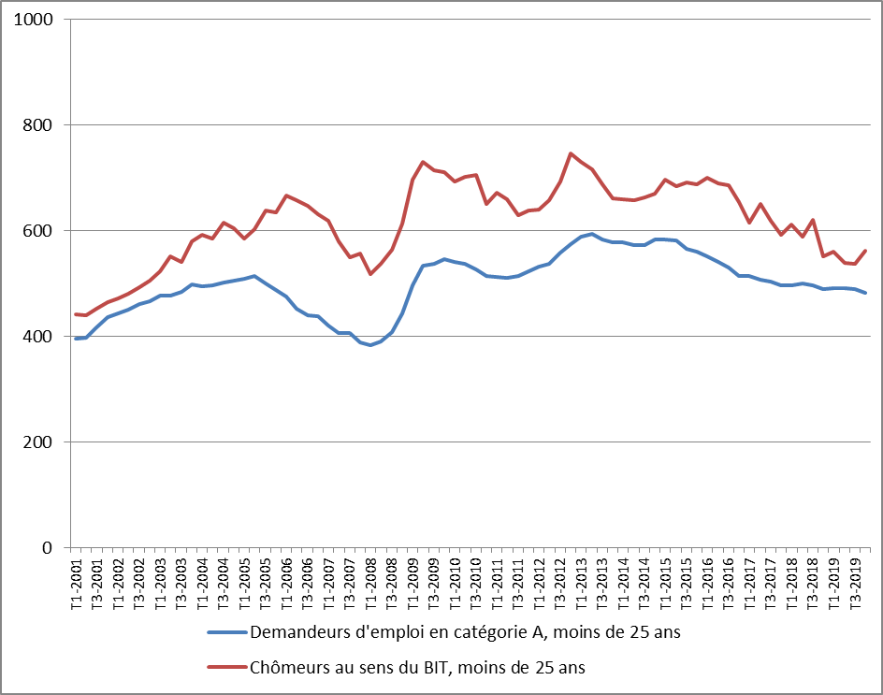
 | Demandeurs d'emploi en catégorie A, moins de 25 ans | Chômeurs au sens du BIT, moins de 25 ans
2001T1 | 395 | 441
2001T2 | 397 | 440
2001T3 | 417 | 452
2001T4 | 437 | 465
2002T1 | 443 | 472
2002T2 | 451 | 481
2002T3 | 461 | 493
2002T4 | 466 | 506
2003T1 | 478 | 523
2003T2 | 478 | 552
2003T3 | 485 | 541
2003T4 | 499 | 580
2004T1 | 495 | 592
2004T2 | 496 | 586
2004T3 | 501 | 615
2004T4 | 505 | 605
2005T1 | 510 | 586
2005T2 | 514 | 603
2005T3 | 501 | 638
2005T4 | 488 | 635
2006T1 | 476 | 666
2006T2 | 453 | 657
2006T3 | 441 | 648
2006T4 | 438 | 631
2007T1 | 421 | 619
2007T2 | 407 | 579
2007T3 | 406 | 550
2007T4 | 389 | 557
2008T1 | 384 | 518
2008T2 | 391 | 538
2008T3 | 407 | 564
2008T4 | 444 | 614
2009T1 | 497 | 696
2009T2 | 533 | 730
2009T3 | 538 | 715
2009T4 | 546 | 711
2010T1 | 541 | 694
2010T2 | 537 | 702
2010T3 | 527 | 706
2010T4 | 514 | 651
2011T1 | 513 | 672
2011T2 | 511 | 660
2011T3 | 515 | 629
2011T4 | 523 | 639
2012T1 | 533 | 640
2012T2 | 538 | 658
2012T3 | 558 | 694
2012T4 | 575 | 746
2013T1 | 588 | 730
2013T2 | 595 | 716
2013T3 | 583 | 688
2013T4 | 577 | 661
2014T1 | 578 | 660
2014T2 | 573 | 657
2014T3 | 573 | 663
2014T4 | 583 | 670
2015T1 | 583 | 696
2015T2 | 582 | 685
2015T3 | 566 | 692
2015T4 | 560 | 688
2016T1 | 552 | 700
2016T2 | 541 | 690
2016T3 | 531 | 687
2016T4 | 515 | 655
2017T1 | 515 | 615
2017T2 | 508 | 651
2017T3 | 503 | 618
2017T4 | 496 | 593
2018T1 | 497 | 611
2018T2 | 500 | 588
2018T3 | 496 | 621
2018T4 | 489 | 552
2019T1 | 491 | 561
2019T2 | 491 | 540
2019T3 | 490 | 537
2019T4 | 482 | 563

Champ : ensemble de la population (demandeurs d’emploi) et population des ménages (chômeurs au sens du BIT) ; France hors Mayotte.
Sources : Pôle emploi-Dares, STMT ; Insee, enquêtes Emploi.

Graphique C (encadré 2)
Graphique C - Encadré 2 - Demandeurs d’emploi en catégorie A et chômeurs au sens du BIT, selon l’âge : de 25 à 49 ans
Données en moyenne trimestrielle CVS pour le nombre de chômeurs au sens du BIT ; données en moyennes trimestrielles CVS-CJO pour le nombre de demandeurs d’emploi en catégorie A ; données en milliers

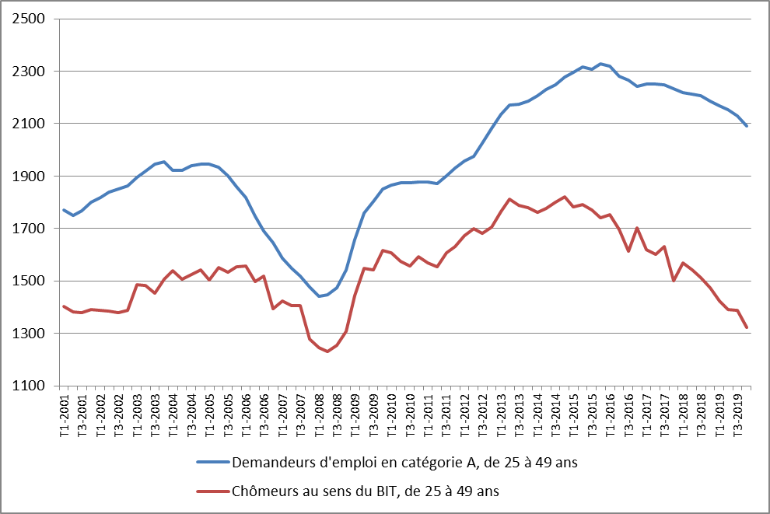
 | Demandeurs d'emploi en catégorie A, de 25 à 49 ans | Chômeurs au sens du BIT, de 25 à 49 ans
2001T1 | 1770 | 1404
2001T2 | 1750 | 1383
2001T3 | 1767 | 1379
2001T4 | 1799 | 1391
2002T1 | 1818 | 1389
2002T2 | 1840 | 1385
2002T3 | 1851 | 1380
2002T4 | 1863 | 1389
2003T1 | 1896 | 1487
2003T2 | 1919 | 1484
2003T3 | 1944 | 1453
2003T4 | 1955 | 1506
2004T1 | 1923 | 1538
2004T2 | 1921 | 1506
2004T3 | 1940 | 1524
2004T4 | 1945 | 1543
2005T1 | 1946 | 1505
2005T2 | 1933 | 1550
2005T3 | 1902 | 1532
2005T4 | 1858 | 1554
2006T1 | 1817 | 1556
2006T2 | 1747 | 1499
2006T3 | 1689 | 1517
2006T4 | 1646 | 1393
2007T1 | 1587 | 1424
2007T2 | 1548 | 1406
2007T3 | 1518 | 1407
2007T4 | 1476 | 1279
2008T1 | 1440 | 1245
2008T2 | 1447 | 1231
2008T3 | 1474 | 1254
2008T4 | 1541 | 1308
2009T1 | 1658 | 1445
2009T2 | 1759 | 1548
2009T3 | 1804 | 1542
2009T4 | 1851 | 1617
2010T1 | 1866 | 1607
2010T2 | 1875 | 1576
2010T3 | 1876 | 1558
2010T4 | 1877 | 1592
2011T1 | 1876 | 1569
2011T2 | 1873 | 1554
2011T3 | 1902 | 1606
2011T4 | 1929 | 1632
2012T1 | 1956 | 1673
2012T2 | 1976 | 1698
2012T3 | 2027 | 1681
2012T4 | 2082 | 1704
2013T1 | 2134 | 1766
2013T2 | 2170 | 1811
2013T3 | 2175 | 1787
2013T4 | 2186 | 1780
2014T1 | 2207 | 1763
2014T2 | 2230 | 1777
2014T3 | 2249 | 1801
2014T4 | 2277 | 1821
2015T1 | 2295 | 1782
2015T2 | 2317 | 1790
2015T3 | 2308 | 1770
2015T4 | 2327 | 1741
2016T1 | 2319 | 1754
2016T2 | 2282 | 1697
2016T3 | 2267 | 1612
2016T4 | 2241 | 1701
2017T1 | 2252 | 1620
2017T2 | 2250 | 1601
2017T3 | 2249 | 1631
2017T4 | 2233 | 1500
2018T1 | 2220 | 1569
2018T2 | 2212 | 1543
2018T3 | 2206 | 1512
2018T4 | 2186 | 1473
2019T1 | 2170 | 1425
2019T2 | 2153 | 1392
2019T3 | 2131 | 1387
2019T4 | 2092 | 1324

Champ : ensemble de la population (demandeurs d’emploi) et population des ménages (chômeurs au sens du BIT) ; France hors Mayotte
Sources : Pôle emploi-Dares, STMT ; Insee, enquêtes Emploi.

Graphique D (encadré 2)
Graphique D - Encadré 2 - Demandeurs d’emploi en catégorie A et chômeurs au sens du BIT, selon l’âge : 50 ans ou plus
Données en moyenne trimestrielle CVS pour le nombre de chômeurs au sens du BIT ; données en moyennes trimestrielles CVS-CJO pour le nombre de demandeurs d’emploi en catégorie A ; données en milliers

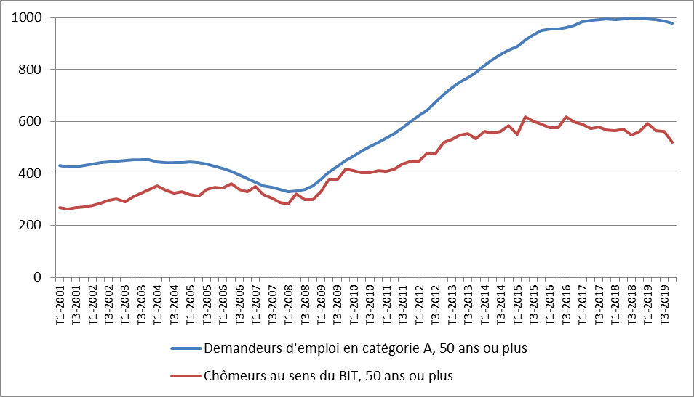
 | Demandeurs d'emploi en catégorie A, 50 ans ou plus | Chômeurs au sens du BIT, 50 ans ou plus
2001T1 | 430 | 267
2001T2 | 424 | 263
2001T3 | 424 | 267
2001T4 | 430 | 272
2002T1 | 435 | 277
2002T2 | 441 | 285
2002T3 | 444 | 296
2002T4 | 446 | 303
2003T1 | 451 | 292
2003T2 | 453 | 311
2003T3 | 453 | 325
2003T4 | 452 | 337
2004T1 | 444 | 353
2004T2 | 441 | 336
2004T3 | 442 | 323
2004T4 | 443 | 329
2005T1 | 443 | 319
2005T2 | 441 | 313
2005T3 | 437 | 338
2005T4 | 428 | 346
2006T1 | 419 | 344
2006T2 | 407 | 360
2006T3 | 394 | 339
2006T4 | 381 | 331
2007T1 | 367 | 350
2007T2 | 353 | 319
2007T3 | 346 | 304
2007T4 | 338 | 287
2008T1 | 331 | 281
2008T2 | 334 | 320
2008T3 | 340 | 299
2008T4 | 352 | 300
2009T1 | 377 | 330
2009T2 | 406 | 377
2009T3 | 429 | 376
2009T4 | 449 | 416
2010T1 | 467 | 410
2010T2 | 486 | 402
2010T3 | 503 | 402
2010T4 | 520 | 412
2011T1 | 537 | 407
2011T2 | 553 | 415
2011T3 | 576 | 437
2011T4 | 601 | 447
2012T1 | 623 | 448
2012T2 | 643 | 478
2012T3 | 673 | 475
2012T4 | 704 | 521
2013T1 | 728 | 532
2013T2 | 752 | 547
2013T3 | 768 | 552
2013T4 | 788 | 533
2014T1 | 815 | 562
2014T2 | 840 | 555
2014T3 | 858 | 561
2014T4 | 874 | 583
2015T1 | 890 | 551
2015T2 | 914 | 617
2015T3 | 933 | 601
2015T4 | 950 | 591
2016T1 | 956 | 576
2016T2 | 956 | 575
2016T3 | 961 | 617
2016T4 | 969 | 599
2017T1 | 984 | 591
2017T2 | 988 | 572
2017T3 | 993 | 578
2017T4 | 995 | 567
2018T1 | 993 | 565
2018T2 | 996 | 570
2018T3 | 999 | 547
2018T4 | 997 | 562
2019T1 | 995 | 592
2019T2 | 992 | 564
2019T3 | 987 | 563
2019T4 | 977 | 521

Champ : ensemble de la population (demandeurs d’emploi) et population des ménages (chômeurs au sens du BIT) ; France hors Mayotte
Sources : Pôle emploi-Dares, STMT ; Insee, enquêtes Emploi.

Graphique A encadré 3
Graphique A - Encadré 3 - cart entre les évolutions de l’emploi mesuré via les Estimations d’emploi et l’enquête Emploi
Données en moyenne annuelle, en milliers

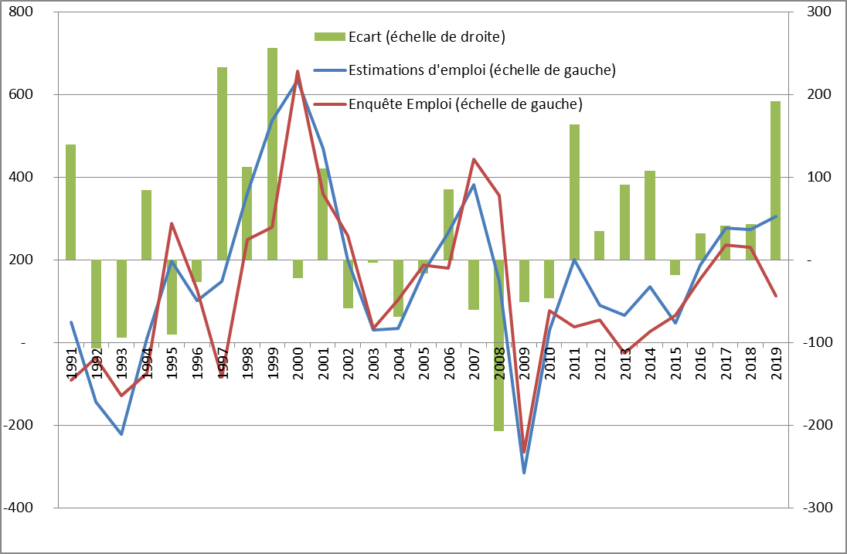
 | Estimations d'emploi (échelle de gauche) | Enquête Emploi (échelle de gauche) | Ecart (échelle de droite)
1,991 | 50 | -90 | 140
1,992 | -144 | -36 | -108
1,993 | -222 | -128 | -94
1,994 | 11 | -74 | 85
1,995 | 197 | 288 | -91
1,996 | 101 | 128 | -27
1,997 | 149 | -84 | 233
1,998 | 361 | 249 | 112
1,999 | 536 | 280 | 256
2,000 | 634 | 656 | -22
2,001 | 469 | 359 | 110
2,002 | 199 | 258 | -59
2,003 | 31 | 35 | -4
2,004 | 35 | 104 | -69
2,005 | 170 | 187 | -17
2,006 | 266 | 180 | 86
2,007 | 382 | 443 | -61
2,008 | 148 | 355 | -207
2,009 | -316 | -265 | -51
2,010 | 32 | 78 | -46
2,011 | 201 | 38 | 163
2,012 | 90 | 55 | 35
2,013 | 66 | -25 | 91
2,014 | 135 | 27 | 108
2,015 | 48 | 66 | -18
2,016 | 187 | 155 | 32
2,017 | 278 | 236 | 41
2,018 | 273 | 230 | 44
2,019 | 305 | 113 | 192

Lecture : Entre 2018 et 2019, en moyenne annuelle, l’emploi a augmenté de 305 000 selon les Estimations d’emploi (comprenant une prévision pour l’emploi non salarié), contre 113 000 selon l’enquête Emploi.
Champ : emploi total au lieu de travail (Estimations d’emploi) ; emploi total au lieu de résidence, population des ménages (enquêtes Emploi) ; France hors Mayotte.
Source : Insee, Estimations d’emploi et séries longues - enquêtes Emploi 1990-2019.

